ex7
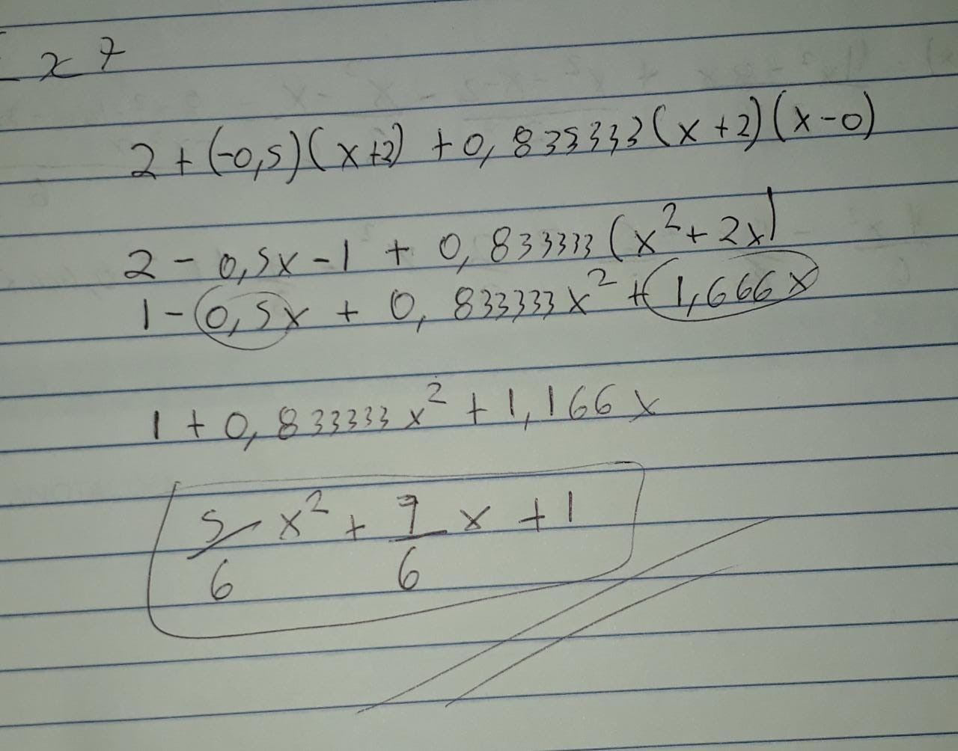
x | f(x) | x | d0 | d1 | d2 | d3 | d4 | x | p(x)
-2 | 2 | -2 | 2 |  |  |  |  | 2 | 6.6666666667
0 | 1 |  |  | -0.5
1 | 3 | 0 | 1 |  | 0.83333333333
 |  |  |  | 2
 |  | 1 | 3

ex8
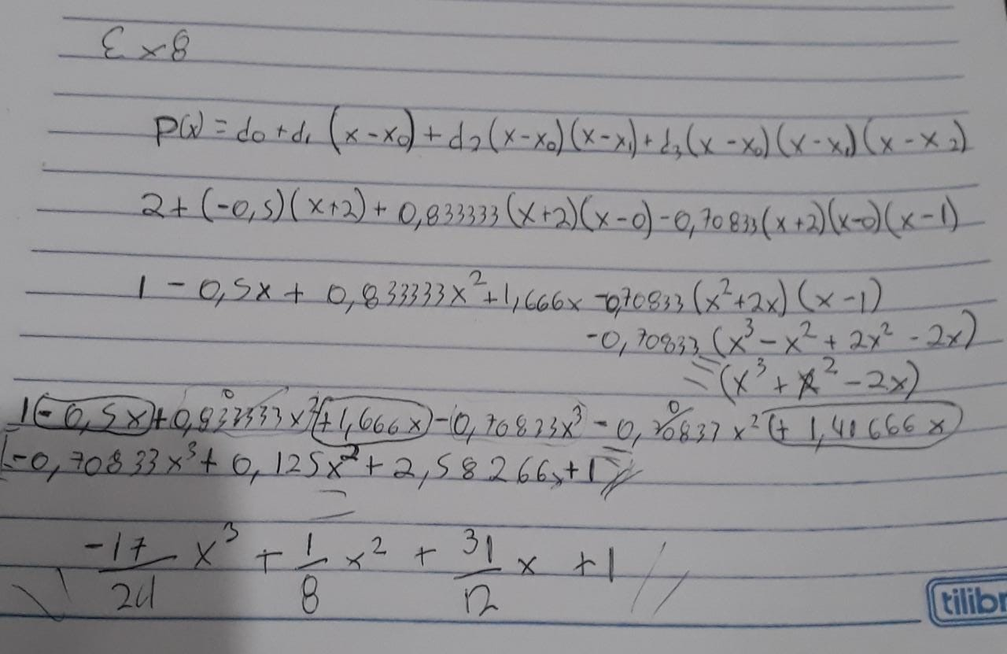
x | f(x) | x | d0 | d1 | d2 | d3 | d4 | x | p(x)
-2 | 2 | -2 | 2 |  |  |  |  | 2 | 1
0 | 1 |  |  | -0.5
1 | 3 | 0 | 1 |  | 0.83333333333
2 | 1 |  |  | 2 |  | -0.70833333333
 |  | 1 | 3 |  | -2
 |  |  |  | -2
 |  | 2 | 1

